かぼちゃ
⑧沖縄県
2月～4月
②鹿児島県
5月中旬～7月、
11月中旬～12月中旬
③茨城県
5月下旬～8月中旬、
11月下旬～12月
⑨秋田県
8月
①北海道
7月～12月
⑥千葉県
6月～8月
⑩石川県
7月～8月、 11月～12月
⑦神奈川県
6月中旬～9月中旬
⑤宮崎県
5月～7月、12月～1月
④長崎県
5月下旬～8月、
11月中旬～2月
かぼちゃの
主要産地
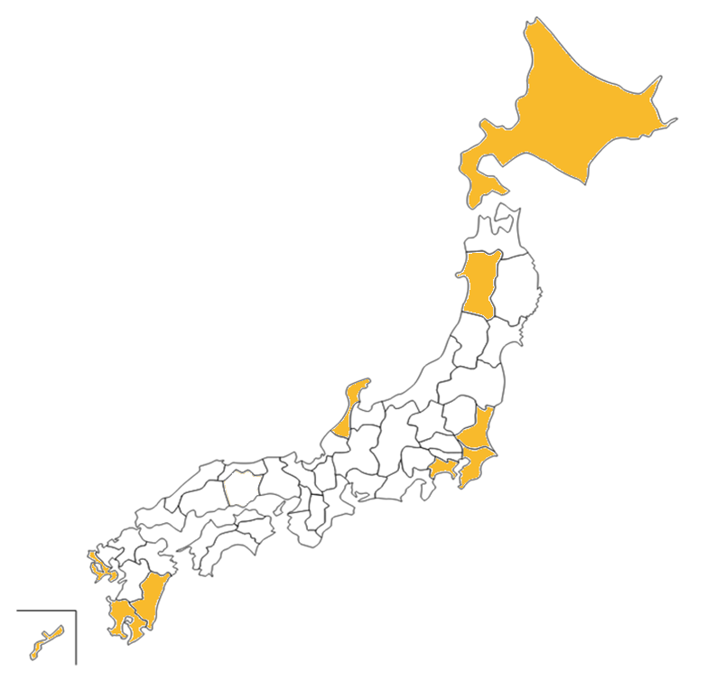
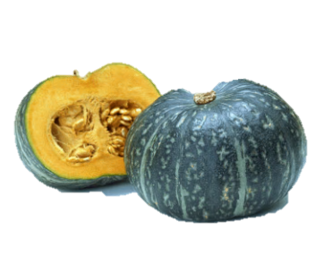

収穫量TOP１０

 |  | 単位：トン
1位 | 北海道 | 96,600
2位 | 鹿児島 | 10,100
3位 | 茨城 | 8,460
4位 | 長崎 | 7,460
5位 | 宮崎 | 5,500
6位 | 千葉 | 5,160
7位 | 神奈川 | 3,650
8位 | 沖縄 | 3,470
9位 | 秋田 | 2,860
10位 | 石川 | 2,560

※出荷時期については、農畜産業振興機構調べ ※農畜産業振興機構「ベジ探」、原資料：農林水産省「平成２６年産 野菜生産出荷統計」

カリフラワー
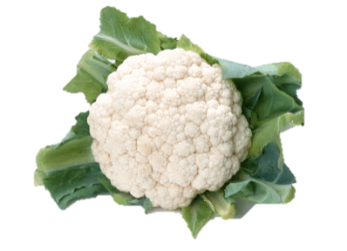
カリフラワーの
主要産地
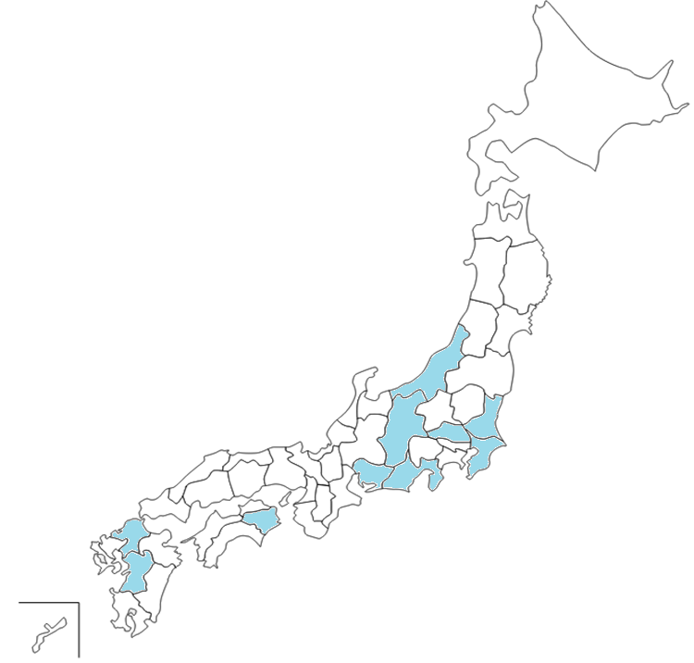

⑦新潟県
5月中旬～6月中旬
9月下旬～11月
⑥長野県
5月～11月
②茨城県
4月中旬～5月中旬、
10月～12月上旬
⑨千葉県
11月～5月
⑤埼玉県
10月～3月
③愛知県
10月～3月
①徳島県
11月～5月
④熊本県
5月～6月、
11月～12月
⑩静岡県
11月中旬～4月中旬
⑧福岡県
11月～4月

収穫量TOP１０

全国 22,500ｔ
 |  | 単位：トン
1位 | 徳 島 | 2,510 | 徳島
2位 | 茨 城 | 2,480 | 茨城
3位 | 愛 知 | 1,930 | 愛知
4位 | 熊 本 | 1,930 | 熊本
5位 | 埼 玉 | 1,890 | 埼玉
6位 | 長 野 | 1,860 | 長野
7位 | 新 潟 | 1,330 | 新潟
8位 | 福 岡 | 1,100 | 福岡
9位 | 千 葉 | 704 | 千葉
10位 | 静 岡 | 663 | 静岡

※出荷時期については、農畜産業振興機構調べ ※農畜産業振興機構「ベジ探」、原資料：農林水産省「平成２６年産 野菜生産出荷統計」

